CollectiveAccess
Image | Object | Description | Date
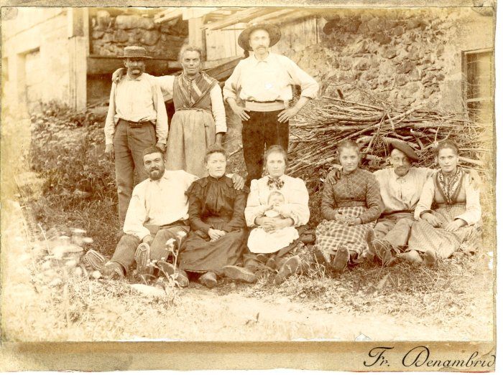 | Photo de la famille d'Irène Mogenier à Salvagny (21-013) | Photo de la famille d'Irène Mogenier à Salvagny dans les années 1900-1910 Edition Denambride
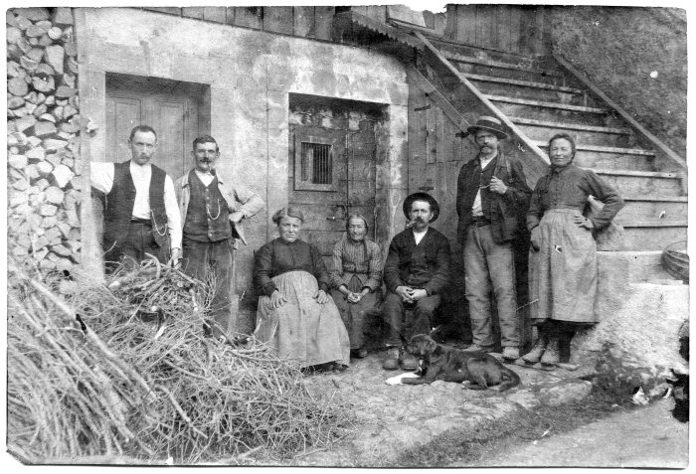 | Photo de groupe à Salvagny (51-053) | Photo de groupe à Salvagny

